卡派地址明细
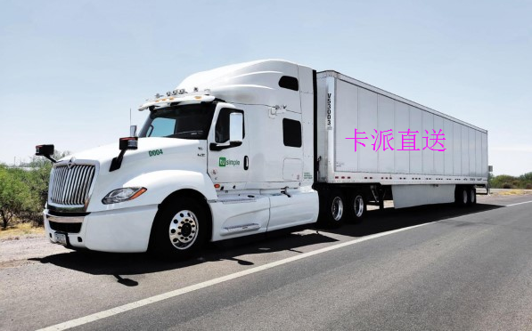
《返回目录》
华威尔自营卡派专车派送
洛杉矶 |  |  |  |  |  |  | 纽约
序号 | 地址 | 邮编 | 序号 | 地址 | 邮编 | 时 效 | 序号 | 地址 | 邮编 | 序号 | 地址 | 邮编
1 | Santa Clarita CA | 91355 | 12 | Huntington Beach CA | 92647 | 1-2天 | 1
2 | Simi river CA | 93065 | 13 | Irvine CA | 92612 |  | 2
3 | San Fernando CA | 91345 | 14 | Los Angeles CA | 90012 |  | 3
4 | Burbank CA | 91608 | 15 | POMONA CA | 91767 |  | 4
5 | Pasadena CA | 91101 | 16 | Ontario CA | 91762 |  | 5
6 | Santa Monica CA | 90401 | 17 | Rancho Cucamonga CA | 91730 |  | 6
7 | Torrance CA | 90503 | 18 | San Bernardino CA | 92410 |  | 7
8 | Anaheim CA | 92802 | 19 | Riverside CA | 92501 |  | 8
9 | Santa Ana CA | 92701 | 20 | Corona CA | 92882 |  | 9
10 | Moreno Valley CA | 92555 | 21 | Desert Hot Springs CA | 92240 |  | 10
11 | Hemet CA | 92545 | 22 | Temecula CA | 92590 |  | 11
注： 300KG起步 按照报价时效1-2天 无单独卡派附加费

超大件包装要求
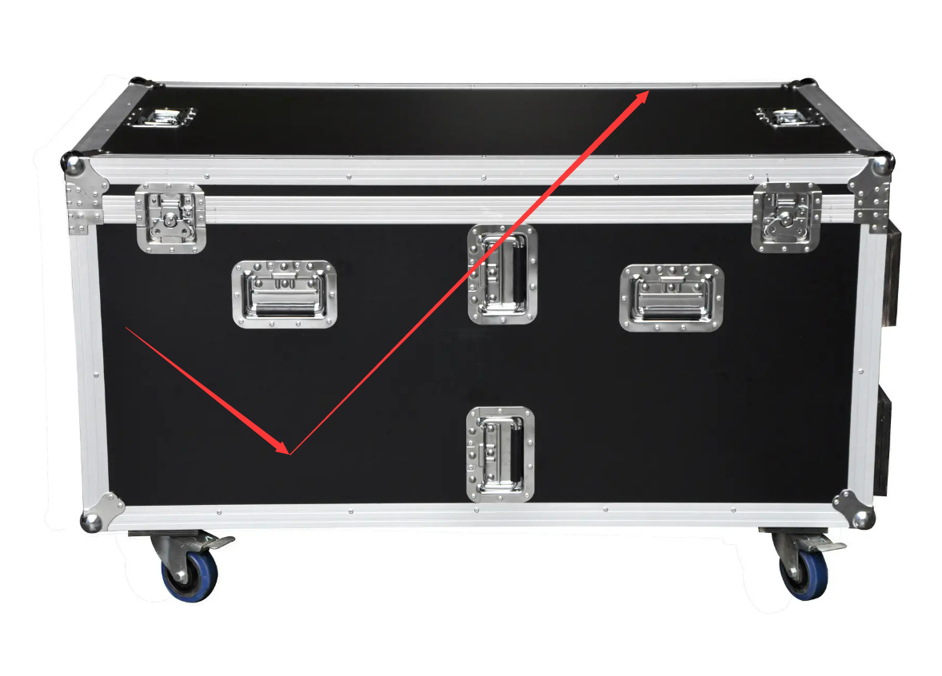
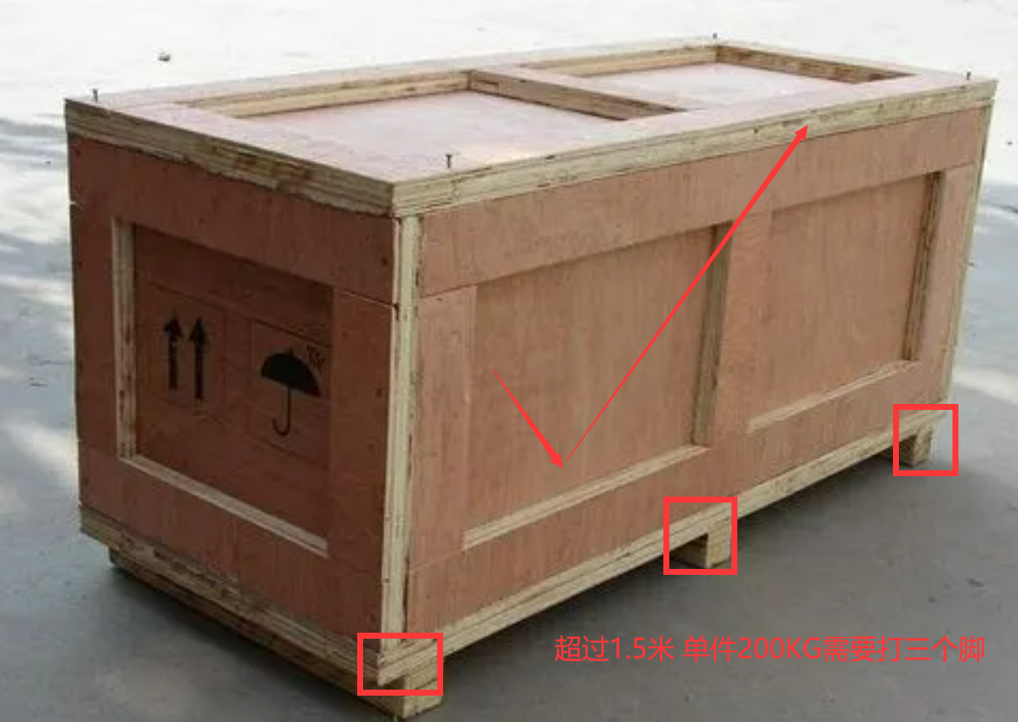
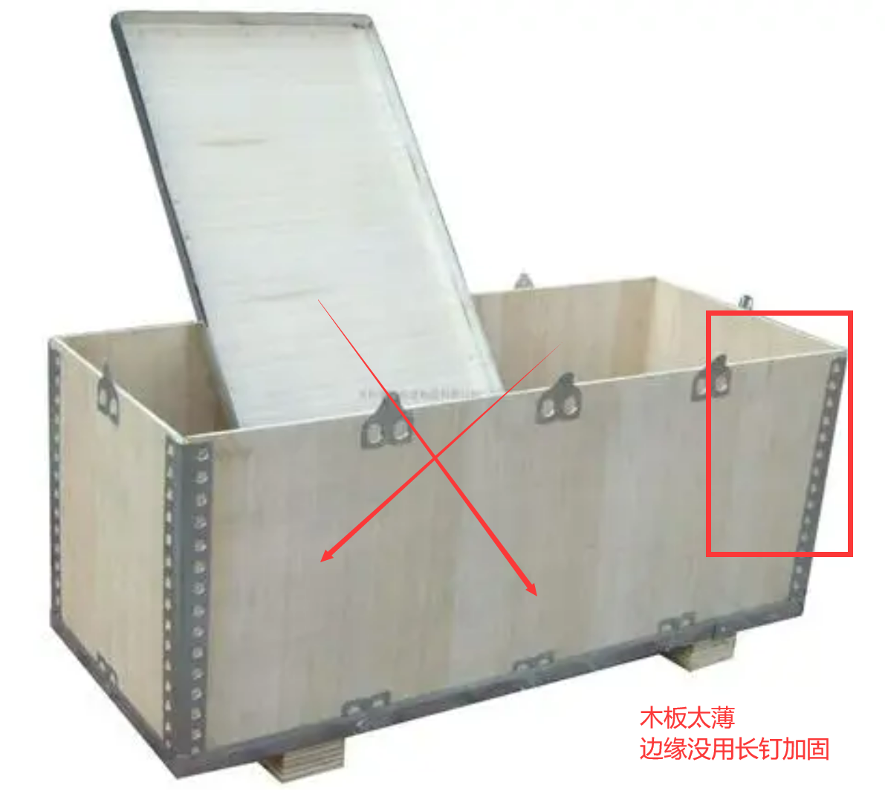
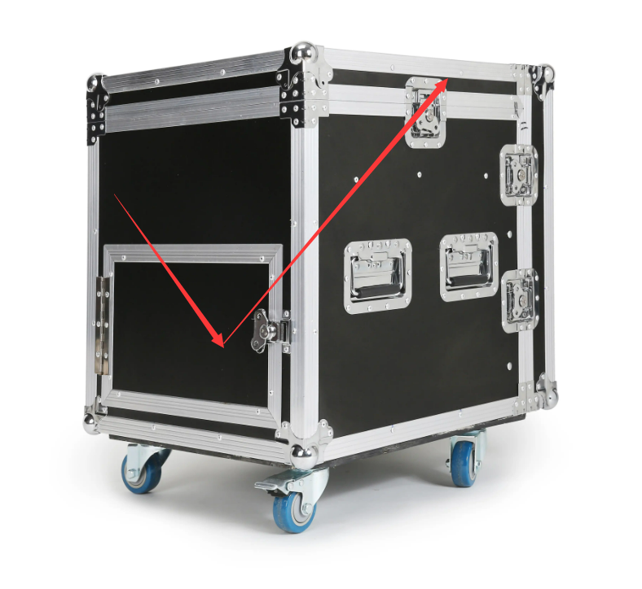
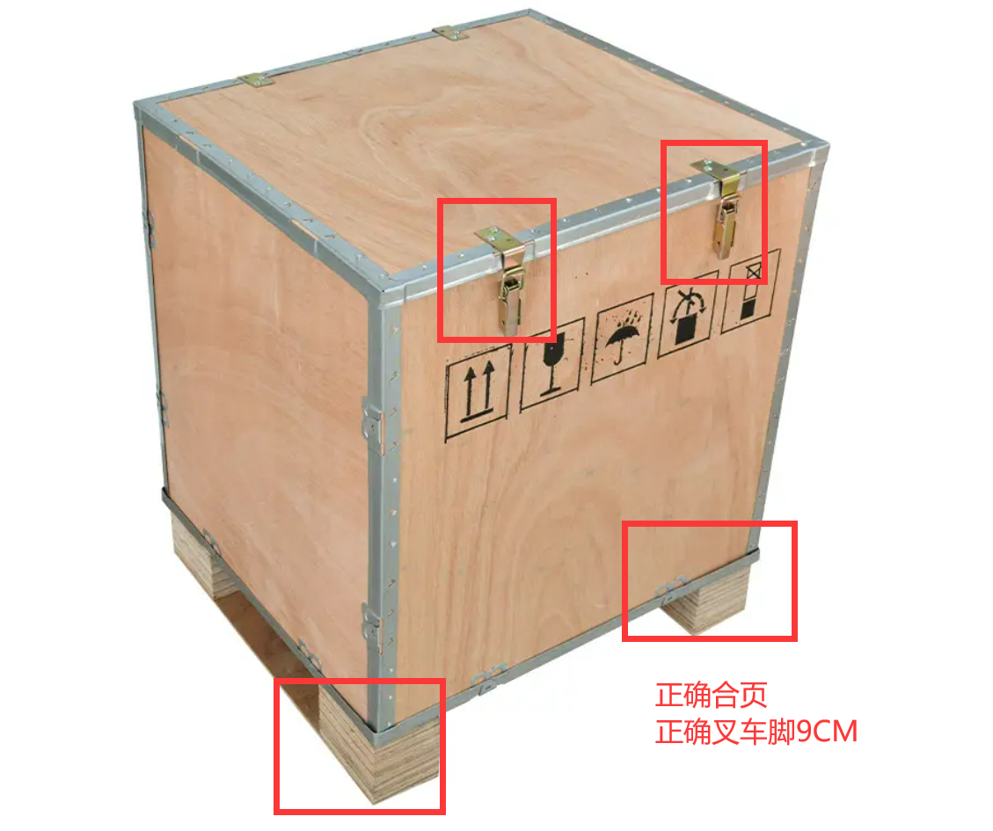
《返回报价》

超大件包装要求
1.所有包装必须是符合出口材质，实木必须要熏蒸并提供真实有效的熏蒸文件或入仓后按我司要求整改
2.货入仓库后必须要验货，要求出口材质夹板，胶合板，三合板等包装，带合页带卡脚，卡脚带包边，木箱需打合页（不打合页仓库检查货物操作费+35元/件）夹板厚度尽量大于1.2cm
3.实重超过50kg或任一边超150cm的木架木箱要求打托，且托高9cm以上
4.所有托盘必须四面开口，方便叉车装卸货物，卡脚尽量做包边处理
5.太窄并且要求只能竖放的木箱、木架，需要加宽加固防止倒塌伤人和损坏货物
6.木箱宽度超50CM，需要加横梁和立柱，横梁与横梁的距离不能超40CM，板材厚度大于1.2cm,盖板厚度不低于1.5cm
7.木箱无法打开的货物必须签出货保函才能出货，请自行做好木箱包装，带合页
8.我司认定为易碎品的货物必须签易碎保函方可出货，国际运输保丢不保损

